Zadanie_1
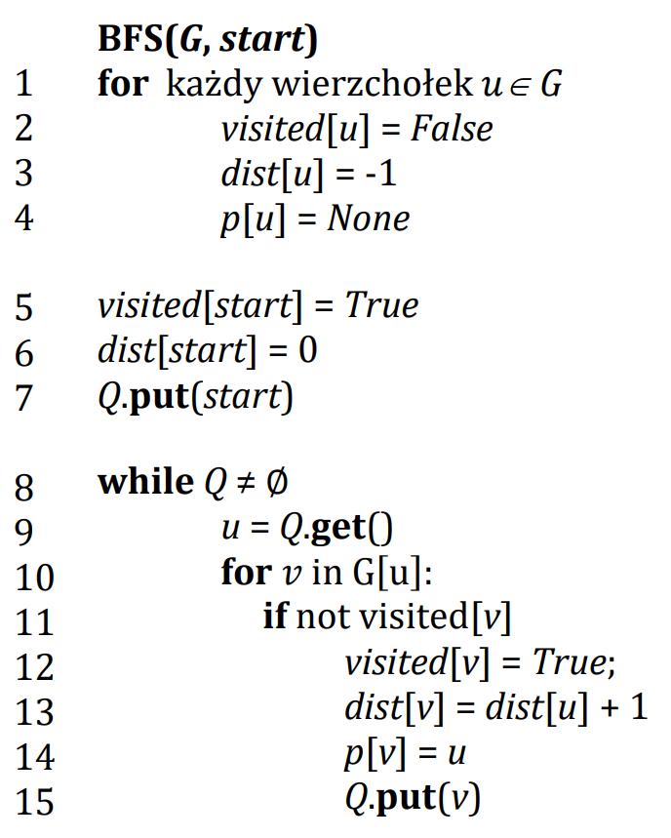
 |  |  |  |  | Listy sąsiedztwa G |  | 0 | 1 | 2 | 3 | 4 | 5
 |  |  |  |  | 0 | dist |  |  |  |  |  |  | Q
 |  |  |  |  | 1 | p
 |  |  |  |  | 2 | visited
 |  |  |  |  | 3
 |  |  |  |  | 4
 |  |  |  |  | 5
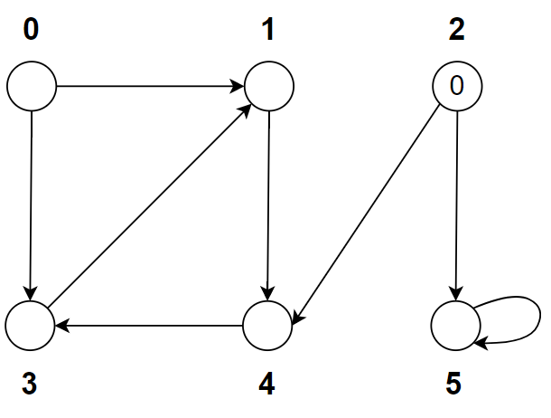

Ścieżki |  |  |  | d
 |  |  | 0
 |  |  | 1
 |  |  | 2
 |  |  | 3
 |  |  | 4
 |  |  | 5

 | Drzewo ścieżek

 |  | 2

Zadanie_2
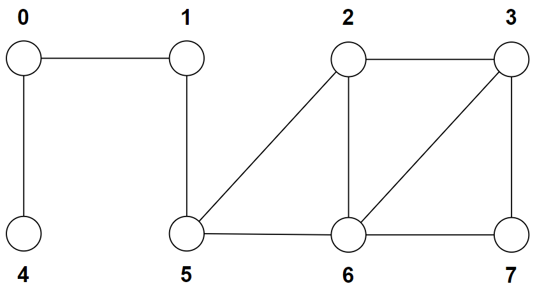
 |  |  |  | 0 | 1 | 2 | 3 | 4 | 5 | 6 | 7
 |  |  | dist |  |  |  |  |  |  |  |  | Q
 |  |  | p
 |  |  | visited

Ścieżki |  | d
 | 0
 | 1
 | 2
 | 3
 | 4
 | 5
 | 6
 | 7

